接地高压噪音测试
1.电机放入治具
2.接电源线线
将电源线各引线接入到琴键夹中
棕
蓝
不接
黄绿
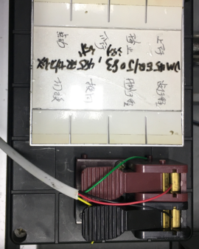
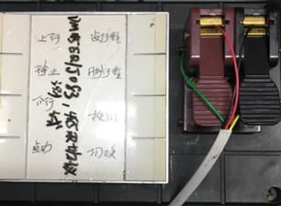
3.接电话线
红
黑
将电话线红、黑线接入到485功能测试盒中，黄、绿线不接
★按一下测试盒上的“切换”键，指示灯长亮，表示已切换到摩根485协议
4.低压测试电机吸合
开关打到低压，打正/反转开关接通电，按测试盒上的上行或下行键，测试吸合，上行控制正转，下行控制反转，正反转各测试3次，正常吸合OK,否则NG
★若按测试盒按钮无反应，长按行程头按钮2S直至电机转动提示
DOOYA 作业指导书JS-9-1.439 C/01
适用类型：R型、E型电机（EQ/DF、RVQ/DF等电机）[CC781#] | 制程站别：接地、高压、噪音测试 | 人数：1 | 标准工时： | 日期：2019/7/26
作业步骤：

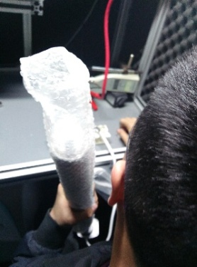
开关打到高压，按测试盒上行或下行键，电机减速端靠近耳朵处听有无杂音，正反转都要检查
5.检查杂音
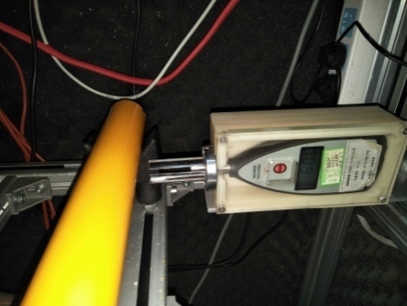
6.测试噪音
5cm
分贝仪距离电机减速端5cm处测噪音值，正反转各测1次
★测试时，噪音房窗户必须关闭，电机不能反转
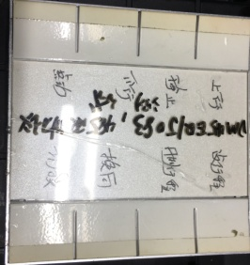
7.测试其余功能
按设行程、删行程、换向等按钮，电机均能正常反馈，测试其余功能正常
★此功能抽测5%
★DM35EQ/DF036电机测试时需要顺时针或逆时针转动内齿套才能连续运转
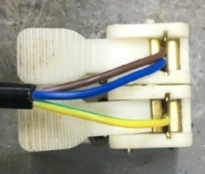
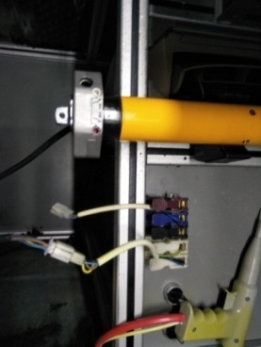
8.接入电源线引线
将蓝、棕接到左边琴键夹，将黄绿线接到右边琴键夹
放大

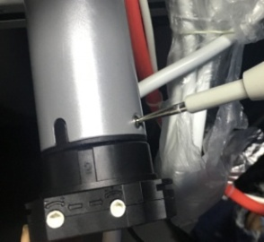
高压接地测试枪头部金属部分触碰触接地螺丝，然后按下测试枪按钮，测试枪指示灯亮，开始测试
9.高压、接地测试

测试中，“TEST”黄色指示灯亮
测试结束，测试合格时，“PASS”绿色指示灯亮
测试结束，测试不合格时，“FAIL”红色指示灯亮，并伴有警报声音
★测试不合格时设备红色指示灯亮，并伴有警报声音，按下“RESET”键重置设备
RESET键

